Sheet1
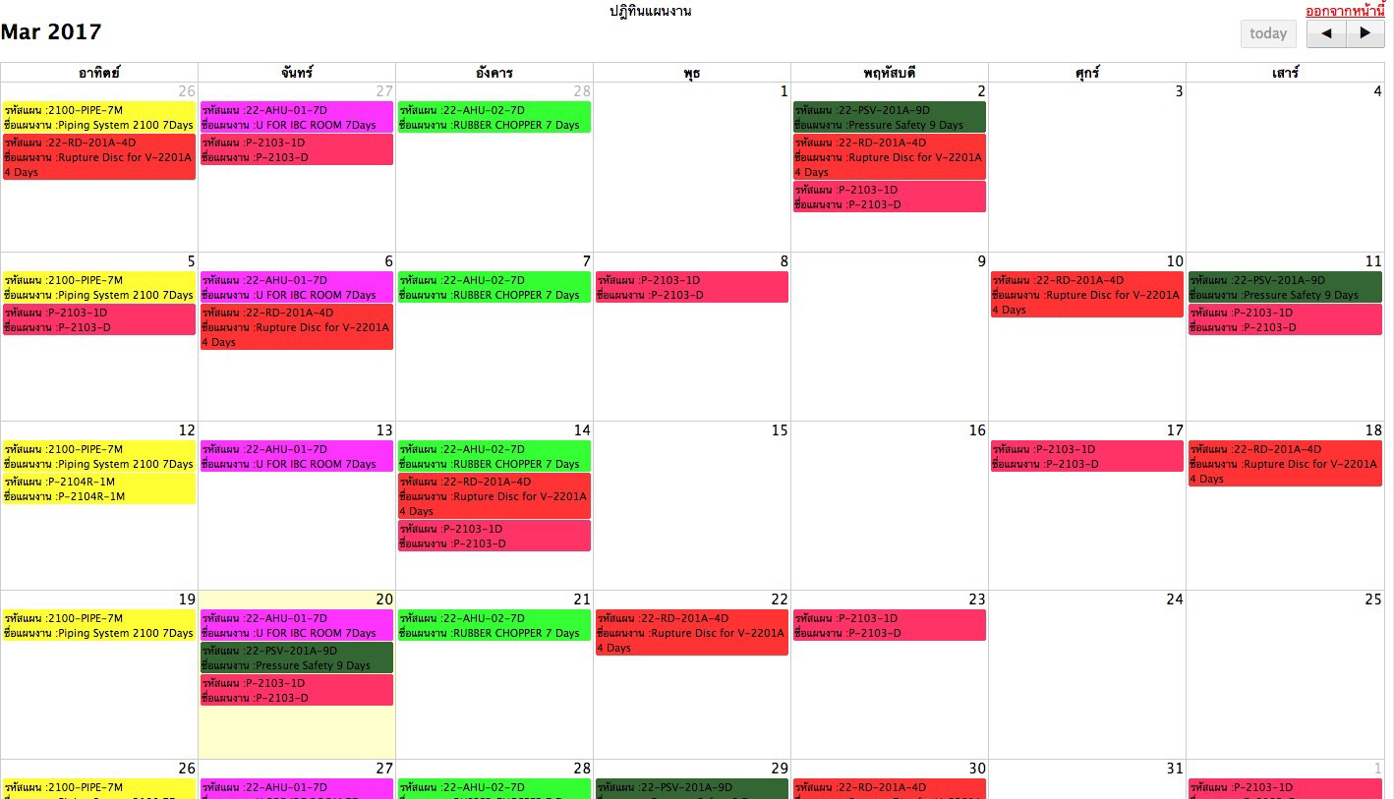

PM scheduling
1. upload ข้อมูลการทำ Preventive maintenance จาก SAP เข้าไป
2. สามารถดูแผนงาน PM ได้ในรูปแบบ Calendar view
3. แสดงแต่ละแผนงาน PM ตามวันที่ (Plan date)

